Tabelle1
Nennung zum |  |  | Veranstalter:
 |  |  | MOTOR SPORT CLUB
Club-Motocross |  |  | HORNBERG e.V./DMV
am 10. Mai 2015 |  |  | 1. Vors. J. Kaspar, Frombachstr. 42 a
 |  |  |  | 78132 Hornberg | www.msc-hornberg.de

Vorname: |  |  |  |  |  | KLASSE

Name:

Strasse:

PLZ, Wohnort: |  |  |  |  | unverbindliche Angabe einer
 |  |  |  |  | Wunsch-Startnummer:
Geb.-Dat./Ort:

Fon:

Staatsangehörigkeit:
Krankenkasse/Sitz:

Lizenznummer:
Ich möchte vor Ort am Veranstaltungstag eine C-Lizenz lösen |  |  |  |  | ja | nein

Fahrzeug/Marke: |  |  |  | Hubraum:

Ortsclub:

Klasseneinteilung:
Jugend | 65/85ccm
MX 2 |  | getrennte Wertung nach Einsteigern(vorm. Hobby) und Experten (vorm. Lizenz)
MX 1 |  | in den Jugendklassen, MX1 + MX2
Classic, SCCM
separate Enduro-Klasse bei ausreichender Beteiligung

Klasseneinteilung unter Vorbehalt, evtl. aufgrund der Beteiligung notwendinge
Änderungen werden am Veranstaltungstag rechtzeitig bekannt gegeben

Nennschluss 27. April 2015

es werden keine Nennungsbestätigungen verschickt, wer keine Absage bekommt, kann starten

Startgeld: | Mitglieder des MSC Hornberg e.V./DMV |  |  | 15.00 €
 | Nichtmitglieder |  |  | 20.00 €
SPK Haslach-Zell 500 076, BLZ 664 515 48
IBAN DE62 6645 1548 0000 5000 76, BIC SOLADES1HAL
VOBA Triberg 30 451 007, BLZ 694 917 00
IBAN DE60 6949 1700 0030 4510 07, BIC GENODE61TRI

Verwendungszweck: Name des Fahrers, Klasse, Startnummer
Nachnenngebühr 10,00 €
Jugend-Mitglieder des MSC Hornberg nur die Streckengebühr
Streckennutzungsgebühr: 10,00 € (direkt bei Fritz Schneider am Tag der
Veranstaltung zu bezahlen)

für die Startnummer hat jeder Fahrer selbst zu sorgen
Zeitnahme via Transponder, es können eigene der Marken Mylaps, AMB oder Tag-Heuer
verwendet werden, andernfalls Kosten 5€

vorl.Zeitplan | Sa. 09.05. | Einschreiben, Training
 |  |  |  | am Sonntag nach 9.00 Uhr ist
 | So. 10.05. |  |  | kein Einschreiben mehr möglich
 | 8.00- 9.00 h |  | Einschreiben + technische Abnahme
 | 9.25 h |  | Fahrerbesprechung beim Container
 | 9.40 - 12.15h |  | freies Training, Pflichttraining
 | 13.30 - 17 h |  | Rennen
 | ca. 17.45 h |  | Siegerehrung | (exakter Zeitplan folgt)

Anmeldungen an: MSC Hornberg e.V., Sonja Wälde, Ostlandstr. 50, 77709 Wolfach
 | sonjawaelde@msc-hornberg.de
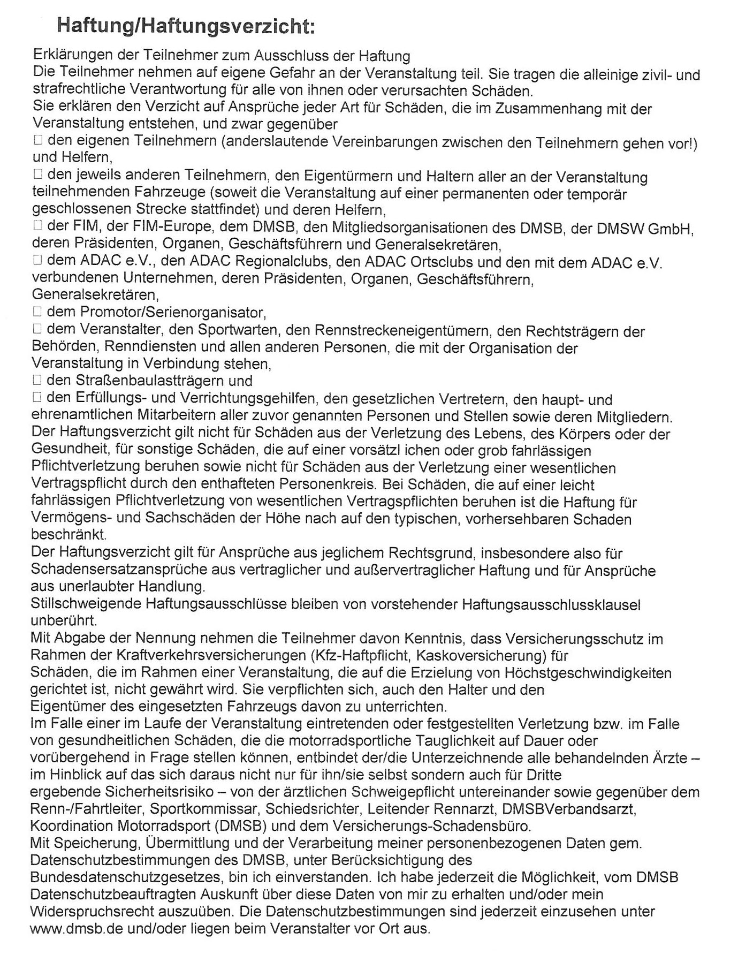

Ort, Datum

Ausschreibung und Haftungsverzicht zur Kenntnis genommen und akzeptiert:

Unterschrift des Fahrers:

bei Minderjährigen Unterschrift der gesetzlichen Vertreter/Eltern:

Mit der Unterschrift nur eines Sorgeberechtigten versichert dieser, dass alleiniges Sorgerecht besteht
bzw. der andere Sorgeberechtigte sein Einverständnis erklärt hat

